説明文
【変更の届出方法】 ① 変更届一覧表（通所介護）で、 添付書類・提出方法・提出期限について確認してください。 ② 提出に必要な書類は、 （１）変更届 （２）変更届管理票 （３）添付書類 です。 ③ ②の（１）、（２）及び（３）のうち参考様式があるものは、 エクセルの下のバーごとに入っています。 各バーをクリックして印刷してください。 （それ以外の添付書類は、各自で用意してください。）

変更届一覧表（通所介護）

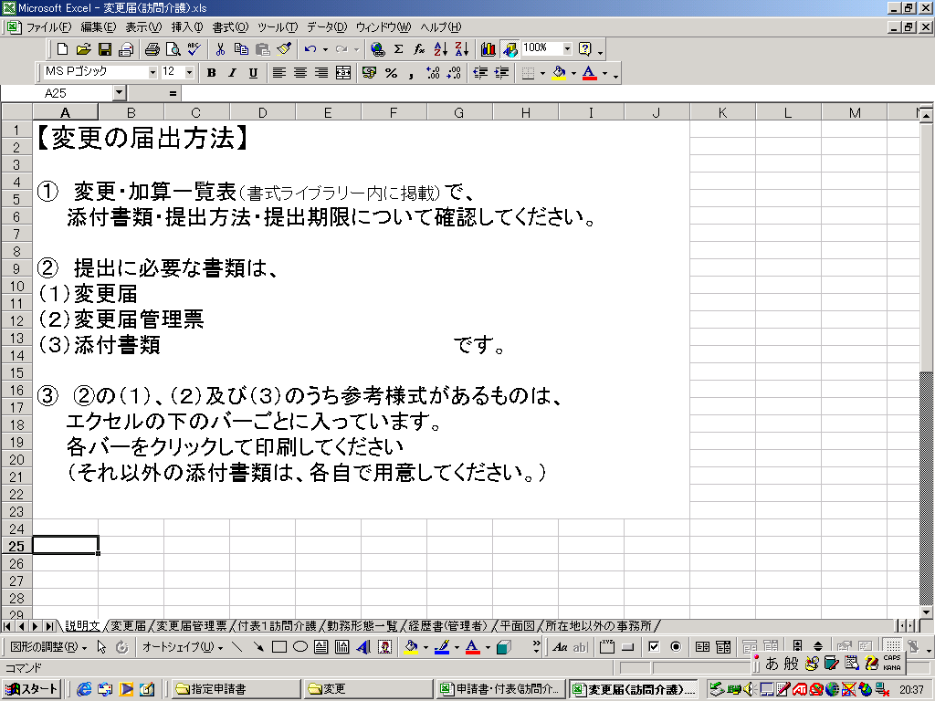

変更届一覧表（通所介護）

ここをクリックすると、それぞれの様式がでてきます。

ここをクリックすると、それぞれの様式がでてきます。

変更届 (記載例・事業所提出用)
第５号様式 |  |  |  | （ 記載例・事業所提出用 ）
 |  |  |  |  |  |  |  |  |  |  |  | 受付番号 | ※

提出年月日を記載
 | 川崎市介護予防・日常生活支援総合事業（第１号事業者）変更届出書
 |  |  |  |  |  |  |  |  |  |  |  | 年 | 月 | 日
 |  | （宛先）川崎市長 |  |  |  |  |  | 所在地（法人にあっては、主たる事業者の所在地）
 |  |  |  |  |  |  | 届出者 | （法人住所・法人名・代表者氏名を記入）
 |  |  |  |  |  |  |  | 氏 名（法人にあっては、名称及び代表者の氏名）

（事業所番号、事業所名、住所等を記入）
 |  | 第１号サービス事業者の変更について関係書類を添えて届け出ます。
 | 事業所 | 介護保険事業所番号
 |  | フリガナ
 |  | 名称
 |  | 所在地 |  |  |  | （〒 － ）

変更するサービスに○をしてください。
 |  | 連絡先 |  |  | 電話番号 |  |  |  |  | ＦＡＸ番号
 | 変更を届け出る事業の種類 | 同一所在地内において行う事業又は施設の種類 |  |  |  |  |  |  | 変更する事業 |  | 変更年月日
 |  | 指定第１号事業 |  | 介護予防訪問サービス
 |  |  |  | 介護予防通所サービス
 |  |  |  | 介護予防短時間通所サービス

 | 変更内容（変更前と変更後の内容を下欄に具体的に記入してください。）
 | 変更前 | 運営規程（料金表）の変更 食事500円

 | 変更後 | 運営規程（料金表）の変更 食事550円

 | 備考 |  | １ | ※印欄は、記入しないでください。
 |  |  | ２ | 「変更する事業」欄は、今回変更を届け出る事業又は施設に「○」を記入してください。また、許可を受けている事業又は施
 |  |  | 設にあっては「○」と、指定又は許可があったとみなされた事業又は施設にあっては「みなし」と、それぞれ記入してください。

変更届管理票 (記載例)
記載例
変更届管理票

太線枠内を記載し、変更届と一緒に提出してください。

事業所番号 | １４○○○○○○○○ |  |  | 事業所名称 | ○○デイサービスセンター
サービス名 | 介護予防短時間通所サービス |  |  | 変更年月日 | ○○年○月○日
担当者名 | 川崎 太郎 （←変更内容について市から確認のお電話をする際の受付担当者を記載。）
連絡先 | TEL | ○○○‐○○○‐○○○○ |  | FAX | ○○○‐○○○‐○○○○
変更内容 | 運営規程（料金表）の変更
チェック
チェックリスト
提出方法 | 一覧表で郵送・来庁を確認しましたか。 |  |  |  |  |  |  | レ
提出期限 | 提出期限を確認しましたか。 |  |  |  |  |  |  | レ
添付書類 | 一覧表で添付書類を確認しましたか。 |  |  |  |  |  |  | レ
必要書類 | 変更事業と変更年月日を記載しましたか。 |  |  |  |  |  |  | レ
 | 変更内容を「変更内容欄」に記載しましたか。 |  |  |  |  |  |  | レ
運営規程 | 変更になったところが運営規程でも変更されていますか。 |  |  |  |  |  |  | レ
 | 一番最後にある施行日に、変更日を追加していますか。 |  |  |  |  |  |  | レ
返信用封筒 | 84円切手を貼った返信先明記の長３形封筒を添付していますか〔郵送の場合〕 |  |  |  |  |  |  | レ
控え書類 | コピーして、控えの書類として保管していますか。 |  |  |  |  |  |  | レ

以下は川崎市が適用欄として使用しますので、記入しないでください。
①消印・受付 |  | ④不足・補正 |  |  |  |  |  | 確認
②受付簿登録
③密着研修登録 |  | ⑤審査終了 | ⑥台帳入力 |  |  | ⑦二次審査 | ⑧受理書返送

介護保険指定事業所 変更届受理書

以下の届出を受理しましたので、受理書を交付します。 （内容は上部太枠内より転記されます。）

事業所番号 |  | １４○○○○○○○○ |  | 事業所名称 |  | ○○デイサービスセンター
サービス名 |  | 介護予防短時間通所サービス |  | 変更年月日 |  | ○○年○月○日
変更内容 |  | 運営規程（料金表）の変更

この受理票は、変更届を受付けたことを示す書類です。再発行はしません ので、控えの書類と一緒に管理してください。 介護情報サービスかながわ、WAM-NETへの更新は、原則、受付月の翌月に反映されますが、月末受付はシステムの都合上、翌々月になることがあります。 |  |  |  |  |  | 市収受印

【問い合わせ先】 |  | 川崎市健康福祉局高齢者事業推進課 事業者指定係 〒210-8577 川崎市川崎区宮本町１番地 TEL : 044-200-2544 FAX : 044-200-3926

勤務形態一覧表（短時間通所サービス記載例）
従業者の勤務の体制及び勤務形態一覧表 |  |  |  |  |  |  |  |  |  |  |  | （ | ○○ | 年 | ○ | 月分） |  |  | サービス種類 （ |  |  |  |  |  |  | 介護予防短時間通所サービス |  |  |  |  |  |  |  |  |  | ）
 |  |  |  |  |  | 事業所番号（ |  |  | 14 |  |  |  |  |  |  |  | ） |  | 事業所名（ |  |  |  |  |  |  |  |  |  |  |  |  |  |  |  |  | ）
1単位目 | 定員： 10名 サービス提供日： 月 ・ 火 ・ 水 ・ 木 ・ 金 ・ 土 ・ 日 サービス提供時間： １時間 ３０分

単位ごとに勤務表を作成してください。

職 種 | 勤務 | 資 格 | チェック | 氏 名 | チェック | 1 | 2 | 3 | 4 | 5 | 6 | 7 | 8 | 9 | 10 | 11 | 12 | 13 | 14 | 15 | 16 | 17 | 18 | 19 | 20 | 21 | 22 | 23 | 24 | 25 | 26 | 27 | 28 | 4週の合計 | 週平均の勤務時間
 | 形態 |  | 欄 |  | 欄 | 金 | 土 | 日 | 月 | 火 | 水 | 木 | 金 | 土 | 日 | 月 | 火 | 水 | 木 | 金 | 土 | 日 | 月 | 火 | 水 | 木 | 金 | 土 | 日 | 月 | 火 | 水 | 木
管理者 |  |  |  | 川崎 夏男 |  | 1 |  |  | 1 | 1 | 1 | 1 | 1 |  |  | 1 | 1 | 1 | 1 | 1 |  |  | 1 | 1 | 1 | 1 | 1 |  |  | 1 | 1 | 1 | 1 | 20 | 5

介護職員 |  |  |  | 高津 冬子 |  | 2 |  |  | 2 | 2 | 2 | 2 | 2 |  |  | 2 | 2 | 2 | 2 | 2 |  |  | 2 | 2 | 2 | 2 | 2 |  |  | 2 | 2 | 2 | 2 | 40 | 10

機能訓練指導員 |  | 理学療法士 |  | タマ 男 |  | 2 |  |  | 2 | 2 | 2 | 2 | 2 |  |  | 2 | 2 | 2 | 2 | 2 |  |  | 2 | 2 | 2 | 2 | 2 |  |  | 2 | 2 | 2 | 2 | 40 | 10

常勤職員が勤務すべき１週あたりの勤務時間 |  |  |  |  |  | 週 |  | 5 | 日 | (a) |  | 週 | 4 | 0 | 時間 |  | (b)

備考１ 事業に係る従業者全員（管理者を含む。）について、勤務すべき時間数を記入してください。
２ 職種ごとに下記の勤務形態の区分の順にまとめて記載してください。
 | 勤務形態の区分 Ａ：常勤で専従 Ｂ：常勤で兼務 Ｃ：常勤以外で専従 Ｄ：常勤以外で兼務
３ 職員が兼務する場合（例：管理者と生活相談員、看護職員と機能訓練指導員）には、それぞれの職種で勤務時間を按分し、記入してください。
４ 介護職員の欄が足りないときは、欄を増やして（２ページにする等）記入してください。
５ 機能訓練指導員等を配置する場合は、職種欄に明記してください。
６ 資格欄は、加算を算定する場合で資格要件を求めている場合のみ記載してください。

